Sheet1
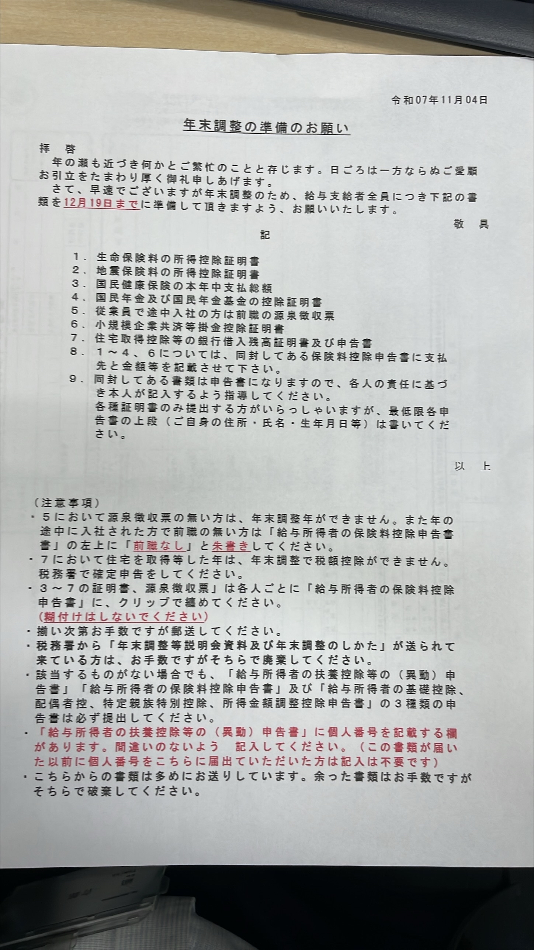
皆さん、要开始做年末调整了。
！！ ＜＜ 社員のみ、個人事業主不要 ＞＞ ！！

纸质材料我给大家了。离得远的麻烦打印出来手写。然后把所有资料邮寄到公司来。
麻烦12月1５日前填写自己信息、把纸质的递交给我

需提交３个：
●令和8年分扶養控除等（異動）申告書 |  |  | 令和8年
 | ※（配偶者/未满16岁孩子）在抚养内并在日本居住的话， 请递交1.全員分住民票（原件）

●給与所得者の保険料控除申告書 |  |  | 令和7年
 | ※給与所得者の保険料控除申告書 里面社会保险料记得写。
 | 如果不填的话，税理士就按照你不交年金保险来处理了！税金就会多交！！！
 | 具体交多少钱 工资单和赏与单子上都有。一整年份的加一下。（一整年指的是1-12月，其中12月的预定的金额也要填）
 | 特别是交国民年金和国民保险的人，公司这边是不知道你交多少钱的。所以你一定要自己填！

 | 如买有日本的生命保险，请递交 生命保险控除証明書（PDF）

●給与所得者の基礎控除申告書 |  |  | 令和7年
 | ※給与所得：1年間で受け取った給与の合計額 (１～１２月の給料＋手当＋賞与など) 2025/2/15 ～2026/1/15カードに振込された分
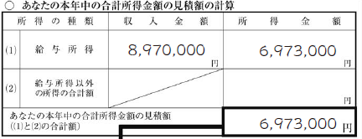
 |  |  |  | 収入金額： | 今年１～１２月的工资与奖金，交通费不包含（公司报销）
 |  |  |  |  | ※ （実総支給額－通勤手当(非)）× 12 ＋ ボーナス
 |  |  |  |  | 12月給与見込額を想定して算入する、奖金也要算进去

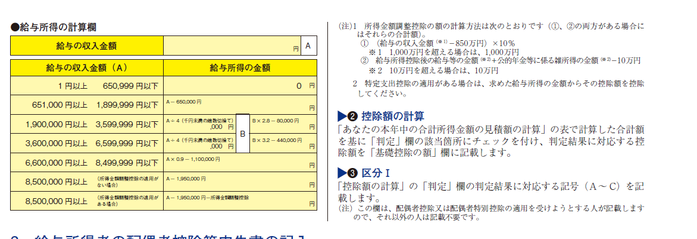
 |  |  |  | 所得金額： | Google【給与所得金額計算ツール】
 |  |  |  |  | 或者书写的例子里面有一个大概的计算方法。

 |  |  |  | 基本上算出来就都在48万的区间内。

●今年途中入职的，上一份源泉收入票 递交给我 (如果已经给我了，麻烦再给一次) |  |  |  |  |  | 认真看 | →
※. 提交给我得时候 收件人只有我就行。里面是自己私密信息，别弄错了cc给全部的人了

参考用データ：

株式会社JTK BASE
法人番号 | 5020001139178
神奈川県川崎市川崎区駅前本町１１番地２川崎フロンティアビル４階

邮寄地址

〒210-0007
神奈川県川崎市川崎区駅前本町１１番地２川崎フロンティアビル４階
株式会社JTK BASE |  | 公司名一定要写

